Versión 2
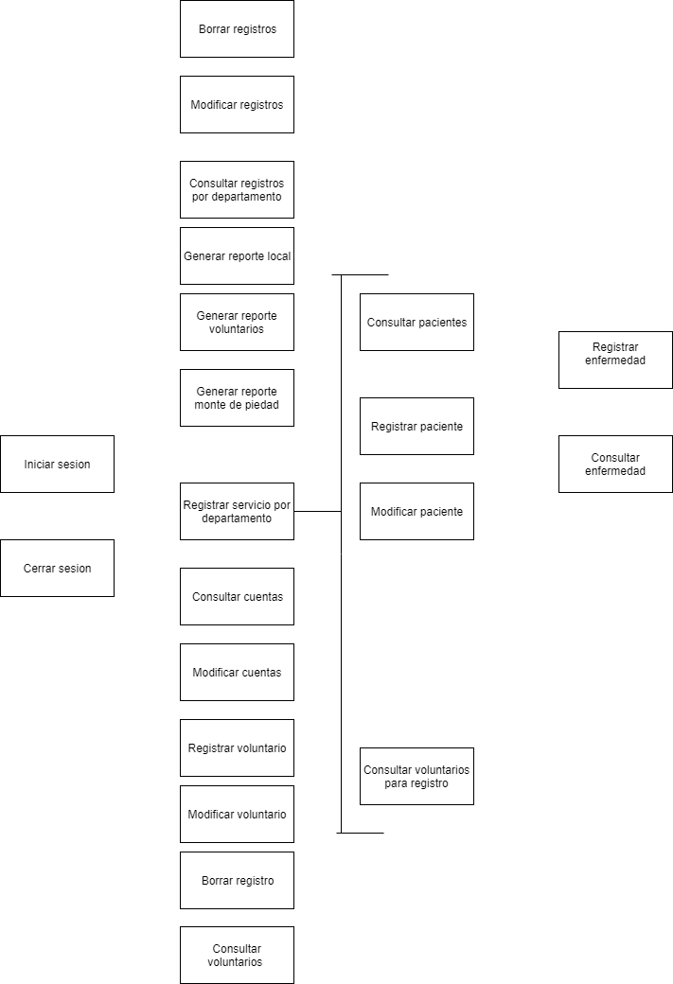
 |  |  |  |  |  |  | Validado | Diseñado (Caso de uso) | Pruebas diseñadas | Codificación iniciada | Pasó todas las pruebas | Terminado | Aceptado
Requisito ID | Nombre | Responsable | Prioridad | Dificultad | Riesgo | Estabilidad | Progreso |  |  |  |  |  |  | Comentarios
1 | Registrar servicio por departamento | Sam | 3 | 3 | 3 | 3 | 1 | 1 | 1 | 1 | 1 | 1 | 1 | Faltan pruebas
2 | Registrar enfermedad | Juanjo | 3 | 3 | 3 | 3 | 1 | 1 | 1 | 1 | 1 | 1 | 1
3 | Consultar enfermedades | Juanjo | 1 | 1 | 1 | 3 | 1 | 1 | 1 | 1 | 1 | 1 | 1
4 | Registrar paciente | Sam | 1 | 1 | 1 | 3 | 1 | 1 | 1 | 1 | 1 | 1 | 1 | Faltan pruebas
5 | Modificar paciente | Sam | 1 | 1 | 1 | 1 | 1 | 1 | 1 | 1 | 1 | 1 | 1 | Faltan pruebas
6 | Consultar pacientes | Juanjo | 2 | 2 | 1 | 5 | 1 | 1 | 1 | 1 | 1 | 1 | 1
7 | Consultar voluntarios | Tony | 1 | 2 | 1 | 5 | 1 | 1 | 1 | 1 | 1 | 1 | 1 | Falta definir como implementar el estilo para poder imprimirse pero despliega la información necesaria
8 | Generar reporte local | Paco | 2 | 2 | 1 | 1 | 1 | 1 | 1 | 1 | 1 | 1 | 1 | Faltan pruebas
9 | Generar reporte monte de piedad | Paco | 3 | 3 | 3 | 1 | 1 | 1 | 1 | 1 | 1 | 1 | 1
10 | Modificar registro | Paco | 2 | 2 | 1 | 3 | 1 | 1 | 1 | 1 | 1 |  |  | Caso de Uso mejora en los nombres
11 | Consultar registros por departamento | Paco | 3 | 3 | 3 | 1 | 1 | 1 | 1 | 1 | 1 | 1 | 1 | Caso de Uso terminado falta aceptarlo
12 | Iniciar sesion | Juanjo | 3 | 3 | 3 | 1 | 1 | 1 | 1 | 1 | 1 | 1 | 1 | Caso de Uso terminado falta aceptarlo
13 | Cerrar sesion | Juanjo | 3 | 3 | 3 | 1 | 1 | 1 | 1 | 1 | 1 | 1 | 1 | Caso de Uso terminado falta aceptarlo
14 | Consultar cuentas | Tony | 2 | 3 | 3 | 1 | 1 | 1 | 1 | 1 | 1 | 1 | 1 | Se muestra la forma
15 | Modificar contraseña de cuentas | Tony | 2 | 3 | 3 | 1 | 1 | 1 | 1 | 1 | 1 | 1 | 1 | Caso de Uso terminado falta aceptarlo
16 | Registrar voluntario | Tony | 3 | 2 | 5 | 3 | 1 | 1 | 1 | 1 | 1 | 1 | 1
17 | Modificar voluntario | Tony | 3 | 2 | 5 | 3 | 1 | 1 | 1 | 1 | 1 | 1 | 1
18 | Borrar registro | Paco | 1 | 3 | 3 | 3 | 1 | 1 | 1 | 1 | 1 | 1 | 1 | Se cambia el password registrado en la BD
19 | Generar reporte de voluntarios JAP | Paco y Tony | 3 | 3 | 1 | 1 | 1 | 1 | 1 | 1
20 | Consultar voluntarios para registro | Juanjo | 3 | 3 | 1 | 5 | 1 | 1 | 1 | 1 | 1 | 1 | 1
21 | Crear tipo de servicio | Sam | 1 | 2 | 3 | 5 | 1 | 1 | 1 | 1 | 1 | 1 | 1
 |  |  |  |  |  | TOTAL: | 21 | 21 | 21 | 21 | 20 | 19 | 19
 |  |  |  |  |  | PORCENTAJE: | 100 | 105 | 105 | 105 | 100 | 95 | 95
Resumen por estatus actual de los requisitos:
Validado | 0
Caso de uso diseñado | 0
Pruebas diseñadas | 0
Codificacion iniciada | 1
Pasó pruebas | 1
Terminado | 0
Aceptado | 19
TOTAL: | 21

